Eingabemaske
Ringbalken- und Sturzschalung mit MBA Steckbügelsystem
Allg. bauaufsichtliche Zulassung DIBt: Z-15.6-322

Bitte geben Sie die nachfolgend angegebenen Suchkriterien vor und tragen Sie diese in den vorgegebenen Bereich ein
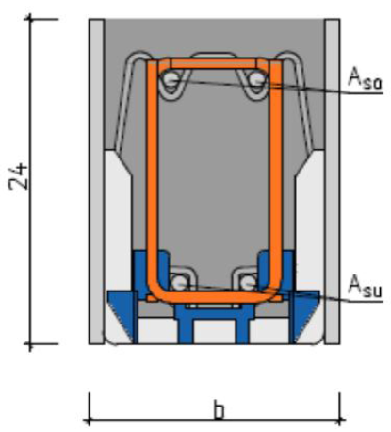
A_{sl,o}
Schalungstyp (gem. Abb. 2) |  | Sturzschalung

h
Brandschutzanforderung |  | R90 - F90

A_{sl,u}
Querschnittsabmessungen (gem. Abb. 1)
Höhe |  | 30 | cm
b
Breite |  | 24 | cm

 |  |  |  |  | Abb. 1: Querschnittsangaben
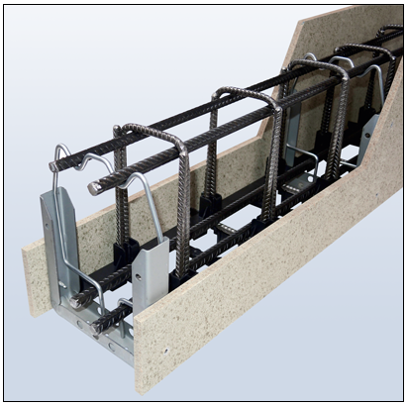
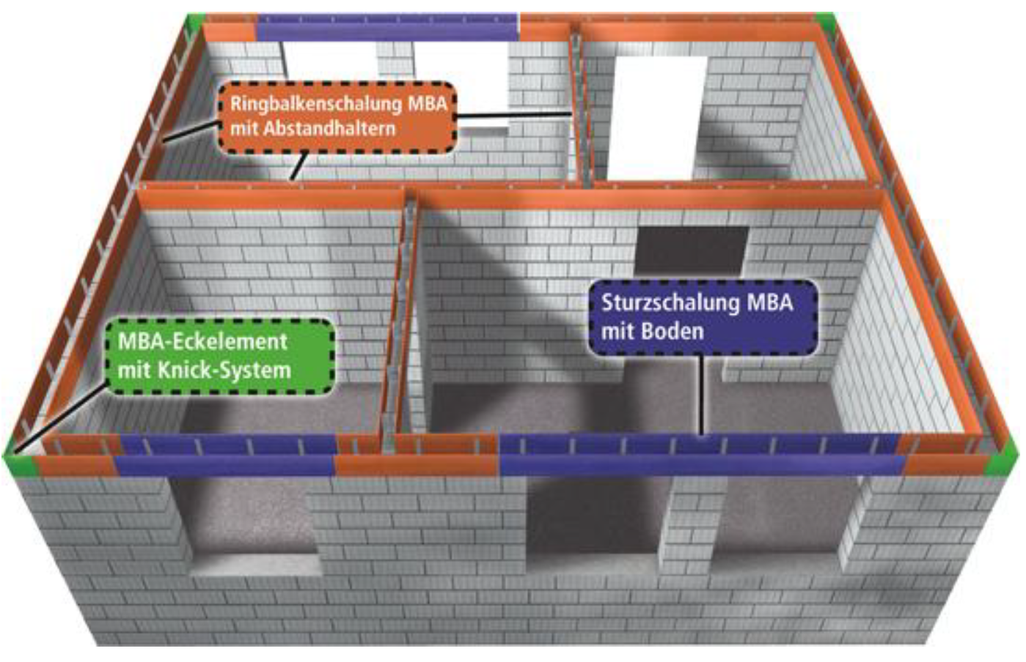

Abb. 2: Schalungstyp - Verwendung des modularen Schalungssystem

Bitte geben Sie die Schnittgrößen oder die Bewehrung vor, nicht beides! (gem. Abb. 1)
Bemessungsmoment MRd |  | 54.0 | kNm
Bemessungsquerkraft VRd |  | 54.0 | kN

Bewehrung oben Asl,o |  | 3.0 | cm²/m
Bewehrung unten Asl,u |  | 4.0 | cm²/m

Ergebnis:
Zeile | Typ | Bewehrung | Asl,u | Asl,o | MRd | VRd

Auswahl nicht möglich, bitte überprüfen Sie Ihre Eingabe

MBA Schalungsauswahltool v1.0 - © Ossege GmbH, Glandorf 2017
Südbachstr. 12 - 49196 Bad Laer - Tel. 05424/8099-0 - Fax 05424/8099-11 |  |  |  |  |  |  | www.rekord-holzmann.de

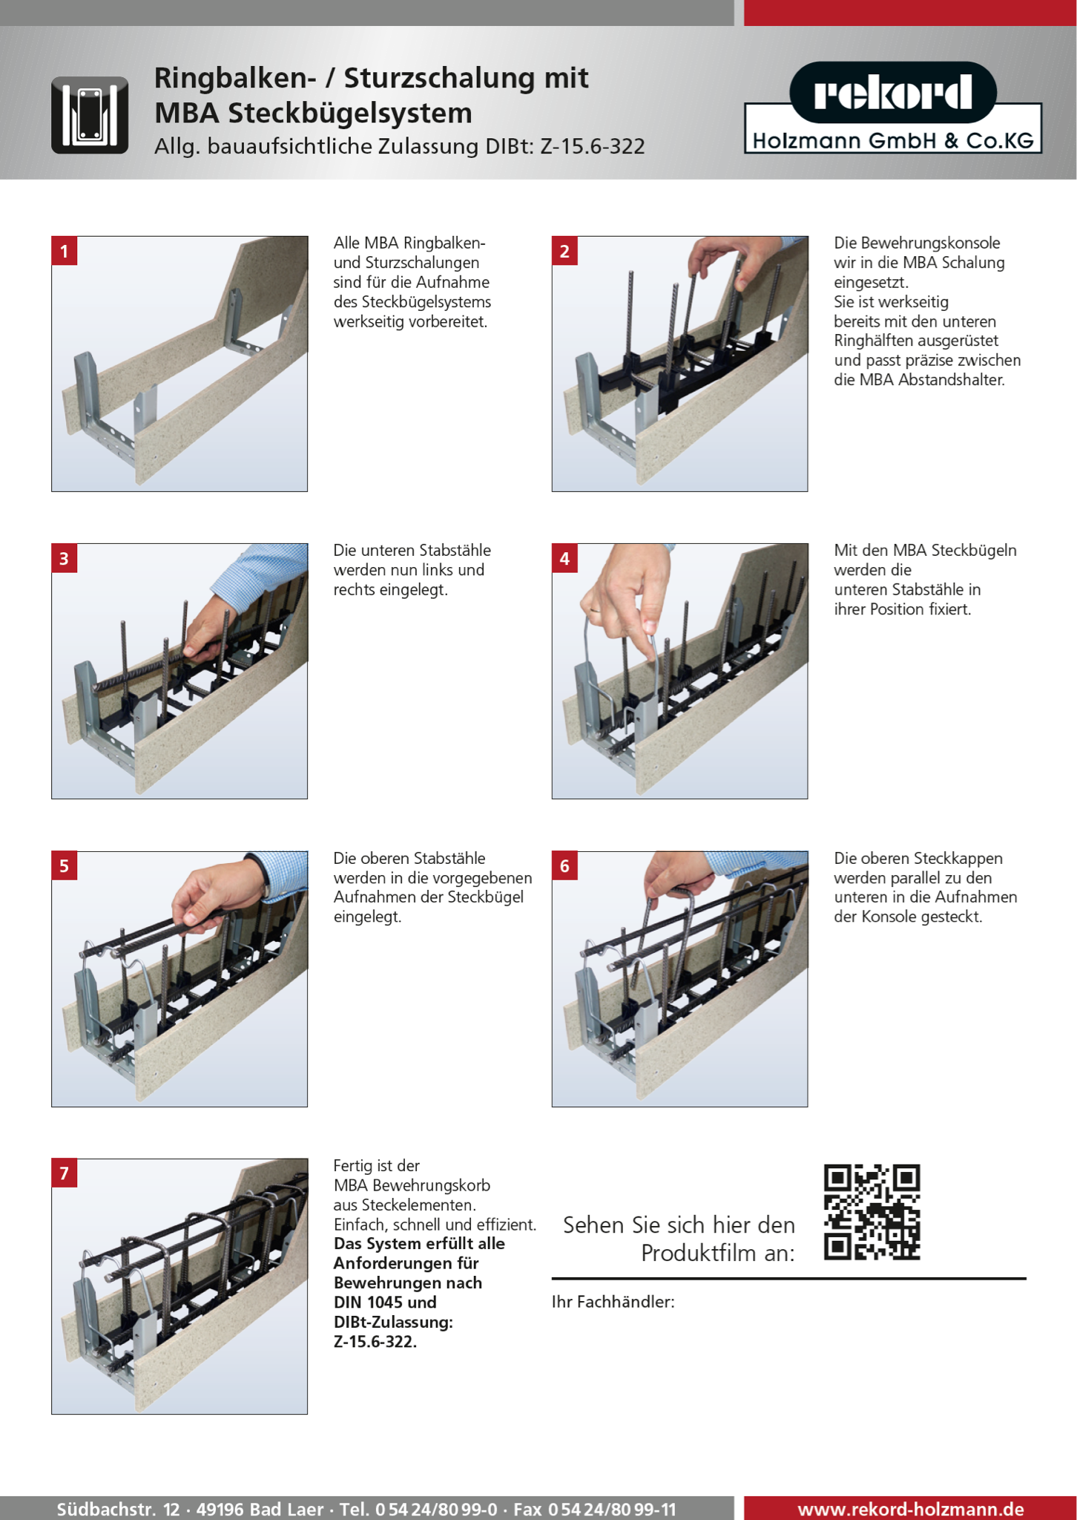

Südbachstr. 12 - 49196 Bad Laer - Tel. 05424/8099-0 - Fax 05424/8099-11 |  |  |  |  |  |  | www.rekord-holzmann.de

